画面遷移図
画面遷移図

登録

社内情報
パンチ
月報
設定

プロジェクトの設定

情報詳細
パンチ提出
パスワードの設定

会社概要

アバウト

登録
画面定義
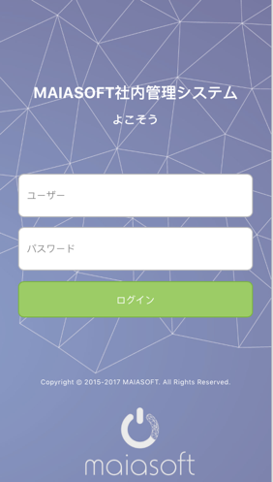

項目定義

 | 画面項目
 | No | 項目名称 |  |  |  |  | 分類 | 必須 | 桁数 | フォーマット | テーブル | フィールド | 備考
 | 1 | 画面全体 |  |  |  |  | バック グラウンド |  |  |  |  |  | backupground.jpg
 | 2 | タイトル（大） |  |  |  |  | テキスト |  |  | 22pt 白 |  |  | MAIASOFT社内管理システム
 | 3 | タイトル（小） |  |  |  |  | テキスト |  |  | 16pt 白 |  |  | よこそう
 | 4 | ユーザー名 |  |  |  |  | テキスト入力 | ○ | 20 | 14pt 黒 | Users | name | デフォルト設定：ユーザー #888888
 | 5 | パスワード |  |  |  |  | テキスト入力 | ○ | 20 | 14pt 黒 | Users | pwd | デフォルト設定：パスワード #888888 暗号化
 | 6 | ログイン |  |  |  |  | ボータン |  |  | 14pt 白 #9ccc65 |  |  | イベント処理部分に参照

イベント処理

 | ログインボータン押す時、イベント処理

 | ユーザー名とパスワードが空白場合
 |  | 画面に、「ユーザー名とパスワードを入力してください」を提示する
 | 上記以外、登録検証
 |  | パスワードの値が暗号化処理し（SHA256）、255桁文字列を作成する
 |  | WebServiceを呼び出し、ResultCode及びtokenを取得し、ResultCodeにより（MAS0000010）
 |  |  | 正常場合 （result_code = 0）
 |  |  |  | パンチ画面に遷移する
 |  |  |  | 登録成功の情報、必要な項目をSqlLiteに格納（DB処理1）
 |  |  | 異常場合
 |  |  |  | 画面に、「ユーザー名とパスワードを確認してください」を提示する

Webservice
 | MAS0000010 |  |  |  | ログイン認証
 | input
 |  |  | enterprise_id |  |  | 企業ID
 |  |  | user_name |  |  | ユーザ名
 |  |  | password |  |  | パスワード
 | output
 |  |  | result_code |  | 処理結果 |  | ０：正常 -999：異常
 |  |  | duration |  | トーケン有効期間
 |  |  | token |  | トーケン

DB処理

 | DB処理1
 | Username、Password（SHA256）、登録成功情報がsqlLiteでの保存

パンチ
画面定義
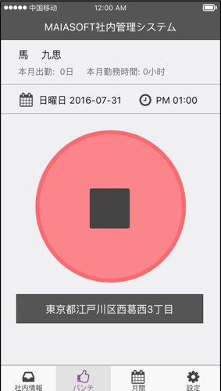
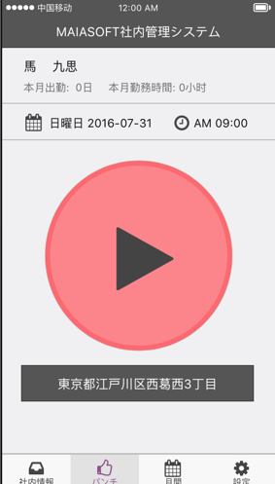

項目定義

 | パンチ部分（P１、P２）

 | 画面項目
 | No | 項目名称 |  |  |  |  | 分類 |  |  | 必須 | 桁数 | フォーマット | テーブル | フィールド | 備考
 | 1 | 画面全体 |  |  |  |  | バック グラウンド |  |  |  |  | bk #f0f0f2
 | 2 | 名前 |  |  |  |  | テキスト |  |  |  |  | 18pt 黒
 | 3 | 本月出勤 |  |  |  |  | テキスト |  |  |  |  | 15pt #6e6e6e
 | 4 | 本月勤務時間 |  |  |  |  | テキスト |  |  |  |  | 15pt #6e6e6e
 | 5 | パンチ（P１） |  |  |  |  | ボータン |  |  |  |  |  |  |  | start.jpg パンチ処理
 | 6 | パンチ（P２） |  |  |  |  | ボータン |  |  |  |  |  |  |  | stop.jpg パンチ処理
 | 7 | 地域情報 |  |  |  |  | テキスト |  |  |  |  | bk:#555555 18pt 白 |  |  | 処理３

イベント処理

 | 初始状況：
 |  | WebServiceを呼び出し、画面表示フラグを取得し、ResultCodeと画面表示フラグにより、画面初始状況を判断し、表示する（MAS0000020）
 |  |  | 正常場合 （result_code = 0）
 |  |  |  | Flagは１、パンチ前 ２、仕事中 ３、パンチ後精算前 4、精算後 に遷移する
 |  |  | 異常場合
 |  |  |  | 画面に、「システムエラー、管理者にご連絡ください」を提示する
 | パンチ開始画面：
 |  | 名前
 |  |  | WebServiceを呼び出し、日本語名を取得し、ResultCodeにより、表示する（MAS0000030）
 |  |  | 正常場合 （result_code = 0）
 |  |  |  | 日本語名を表示
 |  |  | 異常場合
 |  |  |  | 画面に、「システムエラー、管理者にご連絡ください」を提示する
 |  | 本月出勤日、本月勤務時間
 |  |  | WebServiceを呼び出し、本月出勤日、本月勤務時間を取得し、ResultCodeにより、表示する（MAS0000030）
 |  |  | 正常場合 （result_code = 0）
 |  |  |  | 本月出勤日、本月勤務時間を表示
 |  |  | 異常場合
 |  |  |  | 画面に、「システムエラー、管理者にご連絡ください」を提示する
 |  | 日付
 |  |  | 今日の日付を表示する
 |  | 時間
 |  |  | 今の時間を表示する
 |  | 地域情報
 |  |  | GPSの経緯度により、今の地域情報を取得する、具体的位置情報転換して、表示する
 |  | パンチ開始ボータン押す時、確認、取消ボタン表示する。確認場合：
 |  |  | WebServiceを呼び出し、ResultCodeにより、表示する（MAS0000050）
 |  |  | 正常場合 （result_code = 0）
 |  |  |  | パンチ終了画面に移動する
 |  |  | 異常場合
 |  |  |  | 画面に、「システムエラー、管理者にご連絡ください」を提示する

 | パンチ終了画面：
 |  | 名前、本月出勤日、本月勤務時間、日付、時間、地域情報はパンチ開始画面に参照する
 |  | パンチ終了ボータン押す時、確認、取消ボタン表示する。確認場合：
 |  |  | WebServiceを呼び出し、ResultCodeにより、表示する（MAS0000060）
 |  |  | 正常場合 （result_code = 0）
 |  |  |  | パンチ提出画面に移動する
 |  |  | 異常場合
 |  |  |  | 画面に、「システムエラー、管理者にご連絡ください」を提示する

Webservice
 | MAS0000020 |  |  |  | 画面表示フラグ取得
 | input
 |  |  | enterprise_id |  |  | 企業ID
 |  |  | user_name |  | ユーザ名
 |  |  | password |  | パスワード
 | output
 |  |  | result_code |  | 処理結果 |  | ０：正常 -1：異常
 |  |  | page_flag |  | 画面表示フラグ

 | MAS0000030 |  |  |  | 社員＆勤務基本情報取得
 | input
 |  |  | enterprise_id |  |  | 企業ID
 |  |  | user_name |  | ユーザ名
 |  |  | password |  | パスワード
 | output
 |  |  | result_code |  | 処理結果 |  | ０：正常 -1：異常
 |  |  | name_jp |  |  |  |  | 日本語名
 |  |  | auth_id |  |  |  |  | 権限ID
 |  |  | default_work_start_time |  |  |  |  | ディフォルト出勤時間
 |  |  | default_work_end_time |  |  |  |  | ディフォルト退勤時間
 |  |  | default_except_minutes |  |  |  |  | ディフォルト控除分数
 |  |  | start_time |  |  |  |  | 出勤時間
 |  |  | end_time |  |  |  |  | 退勤時間
 |  |  | report_start_time |  |  |  |  | レポート当日出勤時間
 |  |  | report_end_time |  |  |  |  | レポート当日退勤時間
 |  |  | report_exclusive_minutes |  |  |  |  | レポート当日控除時間
 |  |  | report_total_minutes |  |  |  |  | レポート当日合計時間

 | MAS0000050 |  |  |  | パンチ開始情報submit
 | input
 |  |  | enterprise_id |  |  | 企業ID
 |  |  | user_name |  | ユーザ名
 |  |  | password |  | パスワード
 |  |  | start_longitude |  |  | 出勤経度 |  | int
 |  |  | start_latitude |  |  | 出勤緯度 |  | int
 |  |  | start_spot_name |  |  | 出勤地点名 |  | String
 | output
 |  |  | result_code |  | 処理結果 |  | ０：正常 -1：異常

 | MAS0000060 |  |  |  | パンチ終了情報submit
 | input
 |  |  | enterprise_id |  |  | 企業ID
 |  |  | user_name |  | ユーザ名
 |  |  | password |  | パスワード
 |  |  | end_longitude |  |  | 退勤経度 |  |  | int
 |  |  | end_latitude |  |  | 退勤緯度 |  |  | int
 |  |  | end_spot_name |  |  | 退勤地点名 |  |  | String
 | output
 |  |  | result_code |  | 処理結果 |  | ０：正常 -1：異常

DB処理

 | なし

パンチ提出
画面定義

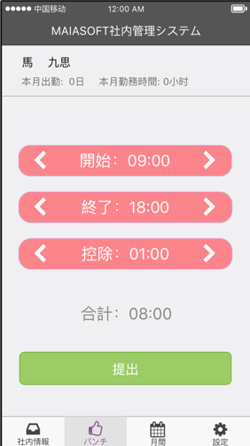
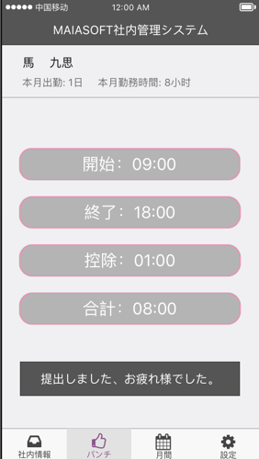

項目定義

 | 画面項目
 | No | 項目名称 |  |  |  |  |  | 分類 |  | 必須 | 桁数 | フォーマット | テーブル | フィールド | 備考
 | 1 | 画面全体 |  |  |  |  |  | バック グラウンド |  |  |  | bk #f0f0f2
 | 2 | 名前 |  |  |  |  |  | テキスト |  |  |  | 18pt 黒
 | 3 | 本月出勤 |  |  |  |  |  | テキスト |  |  |  | 15pt #6e6e6e
 | 4 | 本月勤務時間 |  |  |  |  |  | テキスト |  |  |  | 15pt #6e6e6e
 | 5 | ＜ |  |  |  |  |  | ボータン |  |  |  | 30pt 白 |  |  | ＜処理
 | 6 | 開始 |  |  |  |  |  | テキスト |  |  |  | bk:#fd7a81 25pt 白
 | 7 | ＞ |  |  |  |  |  | ボータン |  |  |  | 30pt 白 |  |  | ＞処理
 | 8 | ＜ |  |  |  |  |  | ボータン |  |  |  | 30pt 白 |  |  | ＜処理に参照
 | 9 | 終了 |  |  |  |  |  | テキスト |  |  |  | bk:#fd7a81 25pt 白
 | 10 | ＞ |  |  |  |  |  | ボータン |  |  |  | 30pt 白 |  |  | ＞処理に参照
 | 11 | ＜ |  |  |  |  |  | ボータン |  |  |  | 30pt 白 |  |  | ＜処理に参照
 | 12 | 控除 |  |  |  |  |  | テキスト |  |  |  | bk:#fd7a81 25pt 白
 | 13 | ＞ |  |  |  |  |  | ボータン |  |  |  | 30pt 白 |  |  | ＞処理に参照
 | 14 | 合計 |  |  |  |  |  | テキスト |  |  |  | 25pt #888888
 | 15 | 提出 |  |  |  |  |  | ボータン |  |  |  | pk:#9ccc65 20pt 白 |  |  | 提出処理
 | 16 | 開始（P４） |  |  |  |  |  | テキスト |  |  |  | bk:#adadad 25pt 白
 | 17 | 終了（P４） |  |  |  |  |  | テキスト |  |  |  | bk:#adadad 25pt 白
 | 18 | 控除（P４） |  |  |  |  |  | テキスト |  |  |  | bk:#adadad 25pt 白
 | 19 | 合計（P４） |  |  |  |  |  | テキスト |  |  |  | bk:#adadad 25pt 白
 | 20 | 提出成功メッセージ |  |  |  |  |  | テキスト |  |  |  | bk:#555555 18pt 白 |  |  | 提出しました、お疲れ様でした。

イベント処理

 | 初始状況：
 |  | WebServiceを呼び出し、画面表示フラグを取得し、ResultCodeと画面表示フラグにより、画面初始状況を判断し、表示する（MAS0000020）
 |  |  | 正常場合 （result_code = 0）
 |  |  |  | Flagは１、パンチ前 ２、仕事中 ３、パンチ後精算前 4、精算後 に遷移する
 |  |  | 異常場合
 |  |  |  | 画面に、「システムエラー、管理者にご連絡ください」を提示する
 | パンチ後、精算画面：
 |  | WebServiceを呼び出し、レポート出勤時間、レポート退勤時間、控除時間を取得し、ResultCodeにより、表示する（MAS0000070）
 |  |  | 正常場合 （result_code = 0）
 |  |  |  | レポート出勤時間、レポート退勤時間、控除時間を表示する
 |  |  | 異常場合
 |  |  |  | 画面に、「システムエラー、管理者にご連絡ください」を提示する
 |  | ＜
 |  |  | 選択した項目を、5分ごとで、前に調節（5分、10分、15分、20分などの時刻で調整し、表示する。例えば：18:13の場合、調整したら、18:10になる。）
 |  | ＞
 |  |  | 選択した項目を、5分ごとで、後に調節（5分、10分、15分、20分などの時刻で調整し、表示する。例えば：18:13の場合、調整したら、18:15になる。）
 |  | 合計
 |  |  | 終了 - 開始 - 控除で計算して、表示する
 |  | 提出押す時、WebServiceを呼び出し、ResultCodeにより、表示する（MAS0000030）
 |  |  | 正常場合 （result_code = 0）
 |  |  |  | 提出した画面に遷移する
 |  |  | 異常場合
 |  |  |  | 画面に、「システムエラー、管理者にご連絡ください」を提示する
 | 提出した画面：
 |  | WebServiceを呼び出し、レポート出勤時間、レポート退勤時間、控除時間を取得し、ResultCodeにより、表示する（MAS0000030）
 |  |  | 正常場合 （result_code = 0）
 |  |  |  | なし
 |  |  | 異常場合
 |  |  |  | 画面に、「システムエラー、管理者にご連絡ください」を提示する

Webservice
 | MAS0000020 |  |  |  | 画面表示フラグ取得
 | input
 |  |  | enterprise_id |  |  |  | 企業ID
 |  |  | user_name |  |  | ユーザ名
 |  |  | password |  |  | パスワード
 | output
 |  |  | result_code |  |  | 処理結果 |  | ０：正常 -1：異常
 |  |  | page_flag |  |  | 画面表示フラグ

 | MAS0000030 |  |  |  |  | 社員＆勤務基本情報取得
 | input
 |  |  | enterprise_id |  |  |  | 企業ID
 |  |  | user_name |  |  | ユーザ名
 |  |  | password |  |  | パスワード
 | output
 |  |  | result_code |  |  | 処理結果 |  | ０：正常 -1：異常
 |  |  | name_jp |  |  |  |  |  | 日本語名
 |  |  | auth_id |  |  |  |  |  | 権限ID
 |  |  | default_work_start_time |  |  |  |  |  | ディフォルト出勤時間
 |  |  | default_work_end_time |  |  |  |  |  | ディフォルト退勤時間
 |  |  | default_except_minutes |  |  |  |  |  | ディフォルト控除分数
 |  |  | start_time |  |  |  |  |  | 出勤時間
 |  |  | end_time |  |  |  |  |  | 退勤時間
 |  |  | report_start_time |  |  |  |  |  | レポート当日出勤時間
 |  |  | report_end_time |  |  |  |  |  | レポート当日退勤時間
 |  |  | report_exclusive_minutes |  |  |  |  |  | レポート当日控除時間
 |  |  | report_total_minutes |  |  |  |  |  | レポート当日合計時間

 | MAS0000070 |  |  |  | レポート出勤情報コミット
 | input
 |  |  | enterprise_id |  |  |  | 企業ID
 |  |  | user_name |  |  | ユーザ名
 |  |  | password |  |  | パスワード
 |  |  | report_start_time |  |  |  |  |  | レポート当日出勤時間 |  |  | （HH:MM:SS String）
 |  |  | report_end_time |  |  |  |  |  | レポート当日退勤時間 |  |  | （HH:MM:SS String）
 |  |  | report_exclusive_minutes |  |  |  |  |  | レポート当日控除時間 |  |  | (int)
 |  |  | report_total_minutes |  |  |  |  |  | レポート当日合計時間 |  |  | (int)
 | output
 |  |  | result_code |  |  | 処理結果 |  | ０：正常 -1：異常

DB処理

 | なし

社内情報
画面定義

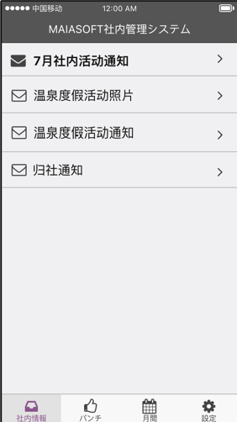

項目定義

作成待ち
 | 画面項目
 | No | 項目名称 | 分類 | 必須 | 桁数 | フォーマット | テーブル | フィールド | 備考
 | 1
 | 2
 | 3
 | 4

イベント処理

DB処理

 | DB処理1

情報詳細
画面定義

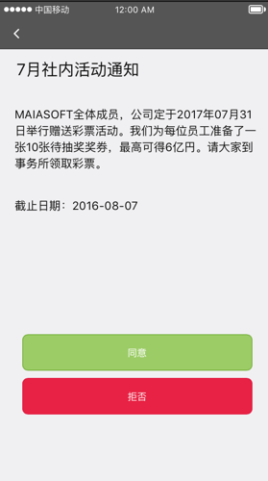
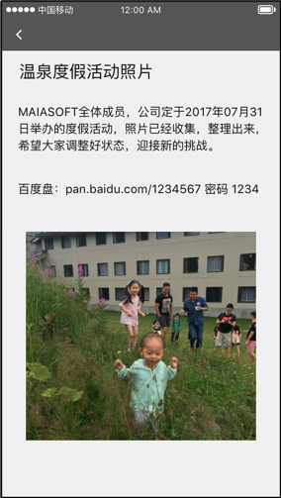
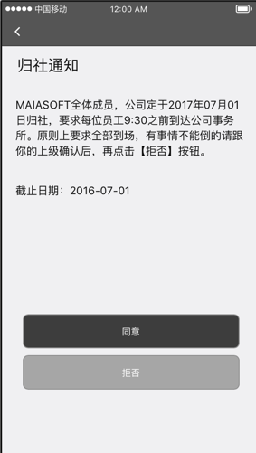

項目定義

 | 画面項目
 | No | 項目名称 | 分類 | 必須 | 桁数 | フォーマット | テーブル | フィールド | 備考
 | 1
作成待ち
 | 2
 | 3
 | 4

イベント処理

DB処理

 | DB処理1

月報
画面定義

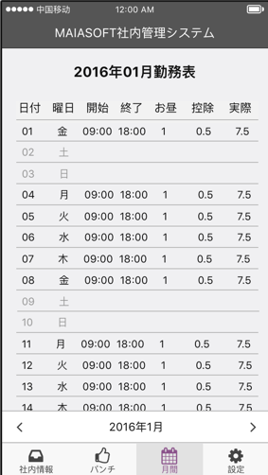
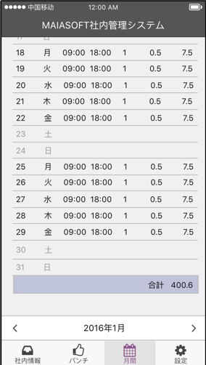

項目定義

 | 画面項目
 | No | 項目名称 |  |  |  |  |  |  | 分類 |  |  | 必須 | 桁数 | フォーマット | テーブル | フィールド | 備考
 | 1 | 画面全体 |  |  |  |  |  |  | バック グラウンド |  |  |  |  | bk #f0f0f2
 | 2 | タイトル |  |  |  |  |  |  | テキスト |  |  |  |  |  |  |  | 2016年01月勤務表（日付から、変換して表示する）
 | 3 | 日付 |  |  |  |  |  |  | テキスト
 | 4 | 曜日 |  |  |  |  |  |  | テキスト
 | 5 | 開始 |  |  |  |  |  |  | テキスト
 | 6 | 終了 |  |  |  |  |  |  | テキスト
 | 7 | お昼 |  |  |  |  |  |  | テキスト
 | 8 | 控除 |  |  |  |  |  |  | テキスト
 | 9 | 実績 |  |  |  |  |  |  | テキスト
 | 10 | ＜ |  |  |  |  |  |  | ボータン
 | 11 | 年月 |  |  |  |  |  |  | テキスト |  |  |  |  |  |  |  | 2016年01月（日付から、変換して表示する）
 | 12 | ＞ |  |  |  |  |  |  | ボータン

イベント処理

 | 初始状況：
 |  | WebServiceを呼び出し、Jsonから、今月の勤務状況を取得し、ResultCodeにより、表示する（MAS0000040）
 |  |  | 正常場合 （result_code = 0）
 |  |  |  | 今月の勤務状況を表示する
 |  |  | 異常場合
 |  |  |  | 画面に、「システムエラー、管理者にご連絡ください」を提示する
 |  | 年月は、今月の年月を表示する
 |  | ＜ WebServiceを呼び出し、Jsonから、前月の勤務状況を取得し、ResultCodeにより、表示する（MAS0000040）
 |  |  | 正常場合 （result_code = 0）
 |  |  |  | 前月の勤務状況を表示する
 |  |  | 異常場合
 |  |  |  | 画面に、「システムエラー、管理者にご連絡ください」を提示する
 |  | ＞ WebServiceを呼び出し、Jsonから、来月の勤務状況を取得し、ResultCodeにより、表示する（MAS0000040）
 |  |  | 正常場合 （result_code = 0）
 |  |  |  | 来月の勤務状況を表示する
 |  |  | 異常場合
 |  |  |  | 画面に、「システムエラー、管理者にご連絡ください」を提示する

Webservice
 | MAS0000040 |  |  |  | 月間勤務情報取得
 | input
 |  |  | enterprise_id |  |  |  | 企業ID
 |  |  | user_name |  |  | ユーザ名
 |  |  | password |  |  | パスワード
 |  |  | search_year |  |  |  | 年 | (string：'2016')
 |  |  | search_month |  |  |  | 月 | (string：'09')
 | output
 |  |  | result_code |  |  | 処理結果 |  |  | ０：正常 -1：異常
 |  |  | total_days |  |  |  |  |  |  | 出勤日合計
 |  |  | total_hours |  |  |  |  |  |  | 出勤時間合計
 |  |  | monthly_work_time_list |  |  |  |  |  |  | 勤務情報集計結果リスト
 |  |  |  | [
 |  |  |  |  | work_date |  |  |  |  |  | 日付
 |  |  |  |  | which_day |  |  |  |  |  | 曜日
 |  |  |  |  | report_start_time |  |  |  |  |  | レポート当日出勤時間
 |  |  |  |  | report_end_time |  |  |  |  |  | レポート当日退勤時間
 |  |  |  |  | report_exclusive_minutes |  |  |  |  |  | レポート当日控除時間
 |  |  |  |  | report_total_minutes |  |  |  |  |  | レポート当日合計時間
 |  |  |  | ]

DB処理

 | なし

設定
画面定義

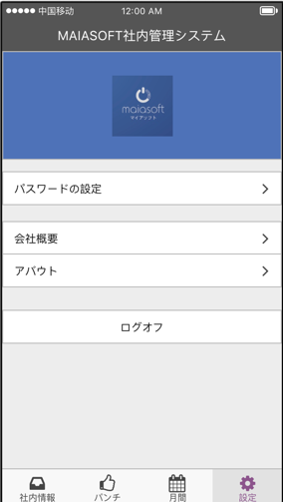

項目定義

 | 画面項目
 | No | 項目名称 |  | 分類 | 必須 | 桁数 | フォーマット | テーブル | フィールド | 備考
 | 1 | 画面全体 |  | バック グラウンド |  |  | bk #f0f0f2
 | 2 | 画面全体 |  | Logo |  |  | bk:4e72b8 |  |  | logo.jpg
 | 3 | パスワードの設定 |  | メニュー |  |  | bk:ffffff 15pt |  |  | 「パスワードの設定」画面に遷移
 | 4 | 会社概要 |  | メニュー |  |  | bk:ffffff 15pt |  |  | 「会社概要」画面に遷移
 | 5 | アバウト |  | メニュー |  |  | bk:ffffff 15pt |  |  | 「アバウト」画面に遷移
 | 6 | ログオフ |  | メニュー |  |  | bk:ffffff 15pt |  |  | 「登録」画面に遷移

イベント処理

 | 「ログオフ」のメニューを押す、登録画面に戻る
 |  |  | ログオフ前に、ローカルsqliteに登録された情報を削除する

DB処理

 | なし

パスワードの設定
画面定義

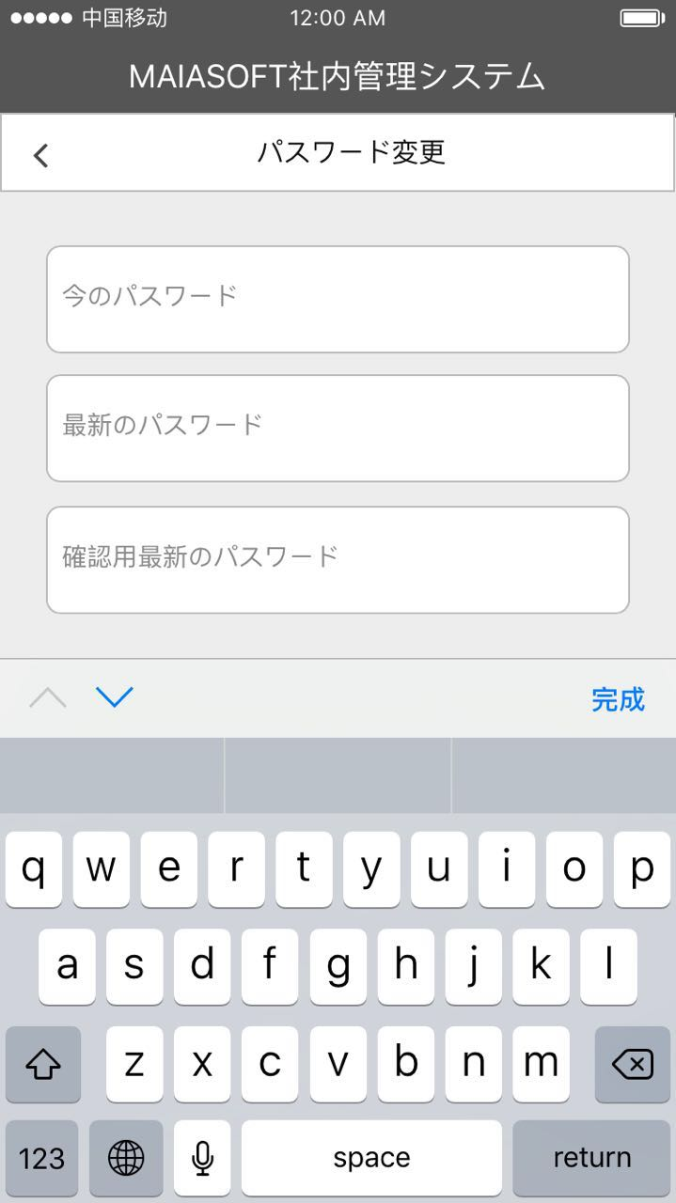
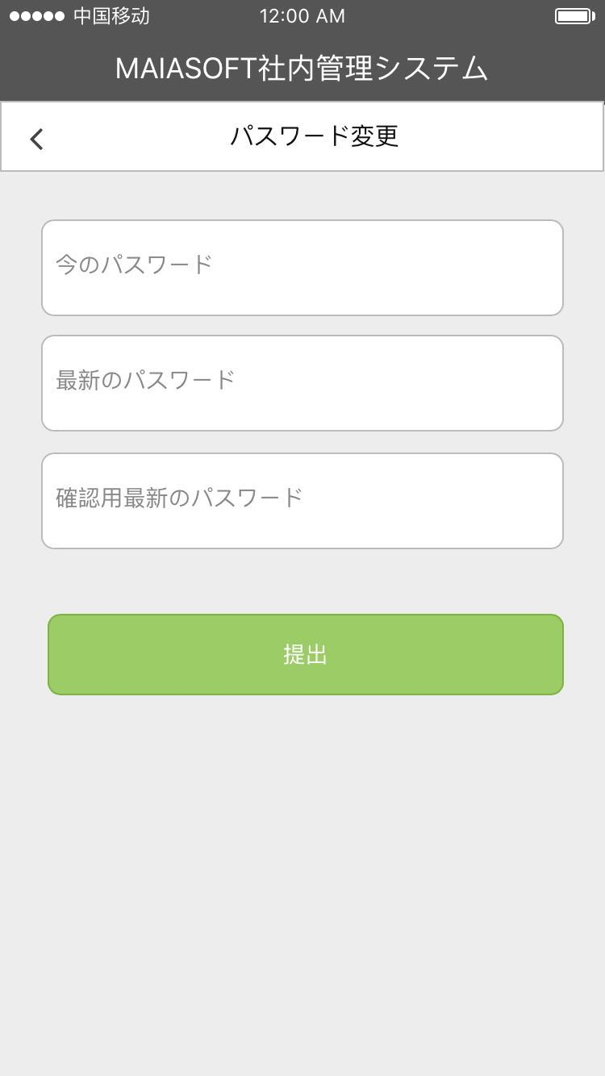

項目定義

 | 画面項目
 | No | 項目名称 |  |  |  |  |  | 分類 | 必須 | 桁数 | フォーマット | テーブル | フィールド | 備考
 | 1 | 画面全体 |  |  |  |  |  | バック グラウンド |  |  | bk #f0f0f2
 | 2 | タイトル |  |  |  |  |  | テキスト |  |  | 15pt 黒 |  |  | パスワードの設定
 | 3 | 今のパスワード |  |  |  |  |  | テキスト入力 | ○ | 20 | 14pt 黒 | Users | pwd | デフォルト設定：今のパスワード #888888 暗号化
 | 4 | 最新のパスワード |  |  |  |  |  | テキスト入力 | ○ | 20 | 14pt 黒 | Users | pwd | デフォルト設定：最新のパスワード #888888 暗号化
 | 5 | 確認用最新のパスワード |  |  |  |  |  | テキスト入力 | ○ | 20 | 14pt 黒 | Users | pwd | デフォルト設定：確認用最新のパスワード #888888 暗号化
 | 6 | キーボード |  |  |  |  |  | キーボード |  |  |  |  |  | 英語のキーボード
 | 7 | 提出 |  |  |  |  |  | ボータン |  |  | bk:9ccc65 14pt 白 |  |  | イベント処理部分に参照

イベント処理

 | 提出ボータン押す時、イベント処理

 | 今のパスワード、最新のパスワード、確認用最新のパスワードが空白場合
 |  | 画面に、「パスワードを入力してください」を提示する
 | 最新のパスワード、確認用最新のパスワードが不一致場合
 |  | 画面に、「最新のパスワードを確認してください」を提示する
 |  | 画面に、最新のパスワードと確認用最新のパスワードが空白に設定する
 | 上記以外、パスワードの検証
 |  | 今のパスワードの値が暗号化処理し（SHA256）、255桁文字列を作成する
 |  | WebServiceを呼び出し、ResultCodeにより、表示する（MAS0000090）
 |  |  | 正常場合 （result_code = 0）
 |  |  |  | 画面に、「パスワードを更新しました」を提示する
 |  |  | 異常場合
 |  |  |  | 画面に、「システムエラー、管理者にご連絡ください」を提示する

Webservice
 | MAS000009 |  |  |  | パスワード修正
 | input
 |  |  | enterprise_id |  |  |  | 企業ID
 |  |  | user_name |  |  | ユーザ名
 |  |  | password |  |  | 旧パスワード
 |  |  | new_pwd1 |  |  | 新パスワード
 |  |  | new_pwd2 |  |  | 新パスワード再確認
 | output
 |  |  | result_code |  |  | 処理結果 |  | ０：正常 -1：異常

DB処理

 | 最新のPassword（SHA256）がsqlLiteでの保存

会社概要
画面定義

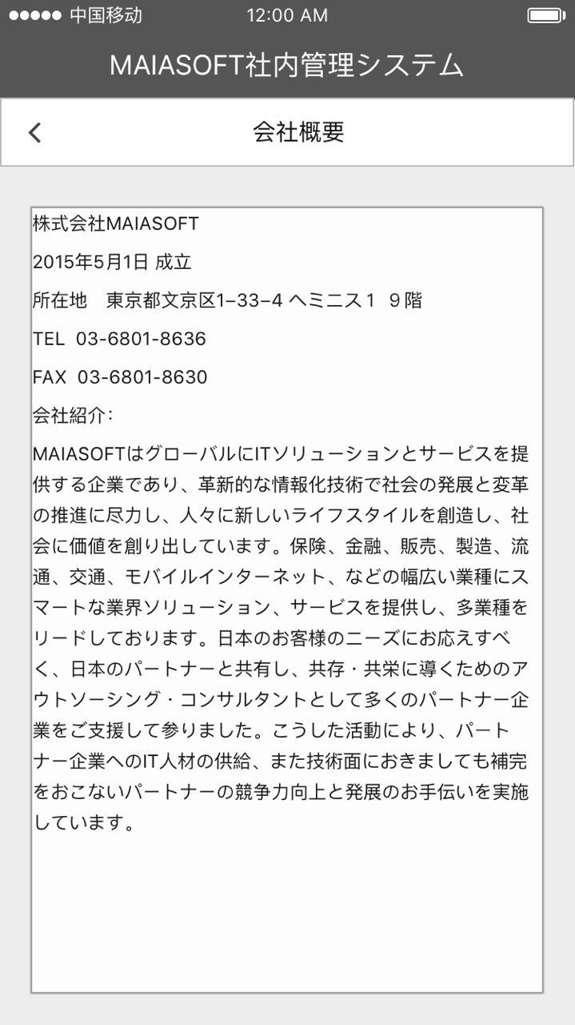

項目定義

 | 画面項目
 | No | 項目名称 | 分類 | 必須 | 桁数 | フォーマット | テーブル | フィールド | 備考
 | 1 | 画面全体 | バック グラウンド |  |  | bk #f0f0f2
 | 2 | タイトル | テキスト |  |  | 15pt 黒 |  |  | 会社概要
 | 3 | ＜ | ボタン |  |  |  |  |  | 設定画面に戻る
 | 4 | テキストアリア | テキスト |  |  | 12pt 黒 |  |  | 会社概要詳細

イベント処理

 | 「＜」ボタンを押す、設定画面に戻る
 | 会社概要について、以下の内容にご参照ください

 | 株式会社MAIASOFT
 | 2015年5月1日 成立
 | 所在地 東京都文京区1−33−4 ヘミニス１ ９階
 | TEL 03-6801-8636
 | FAX 03-6801-8630
 | 会社紹介：

 | MAIASOFTはグローバルにITソリューションとサービスを提供する企業であり、革新的な情報化技術で社会の発展と変革の推進に尽力し、人々に新しいライフスタイルを創造し、社会に価値を創り出しています。保険、金融、販売、製造、流通、交通、モバイルインターネット、などの幅広い業種にスマートな業界ソリューション、サービスを提供し、多業種をリードしております。日本のお客様のニーズにお応えすべく、日本のパートナーと共有し、共存・共栄に導くためのアウトソーシング・コンサルタントとして多くのパートナー企業をご支援して参りました。こうした活動により、パートナー企業へのIT人材の供給、また技術面におきましても補完をおこないパートナーの競争力向上と発展のお手伝いを実施しています。

DB処理

 | なし

アバウト
画面定義

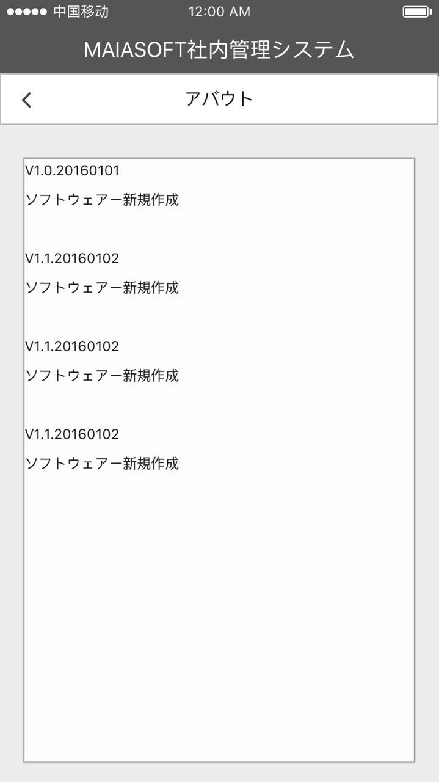

項目定義

 | 画面項目
 | No | 項目名称 | 分類 | 必須 | 桁数 | フォーマット | テーブル | フィールド | 備考
 | 1 | 画面全体 | バック グラウンド |  |  | bk #f0f0f2
 | 2 | タイトル | テキスト |  |  | 15pt 黒 |  |  | アバウト
 | 3 | ＜ | ボタン |  |  |  |  |  | 設定画面に戻る
 | 4 | テキストアリア | テキスト |  |  | 12pt 黒 |  |  | バージョンアプディト情報

イベント処理

 | 「＜」ボタンを押す、設定画面に戻る
 | バージョン情報について、APPバージョン更新する時、最新のバージョン番号と更新内容を添付する

DB処理

 | なし

